Sheet1
耳鼻喉二区办公桌参数，预算
名称 | 数量 | 单位 | 预算价 | 预算目录 | 需求 | 规格大小 | 金额 | 图样
办公桌 | 2 | 张 | 850 | A05019900-其他家具 | 全部使用18mm生态多层板，一边做二层抽屉，顶上一个装锁，另一边做电移动主机托，中间做键盘托，桌面后中间开孔，桌后面做封板。并配电脑抬高架。封边使用优质PVC封边条采用高温热熔胶水粘贴，使用全部五金配件为优质产品不易生锈、变型。 | 1.2*0.6*0.75 | 1700 | 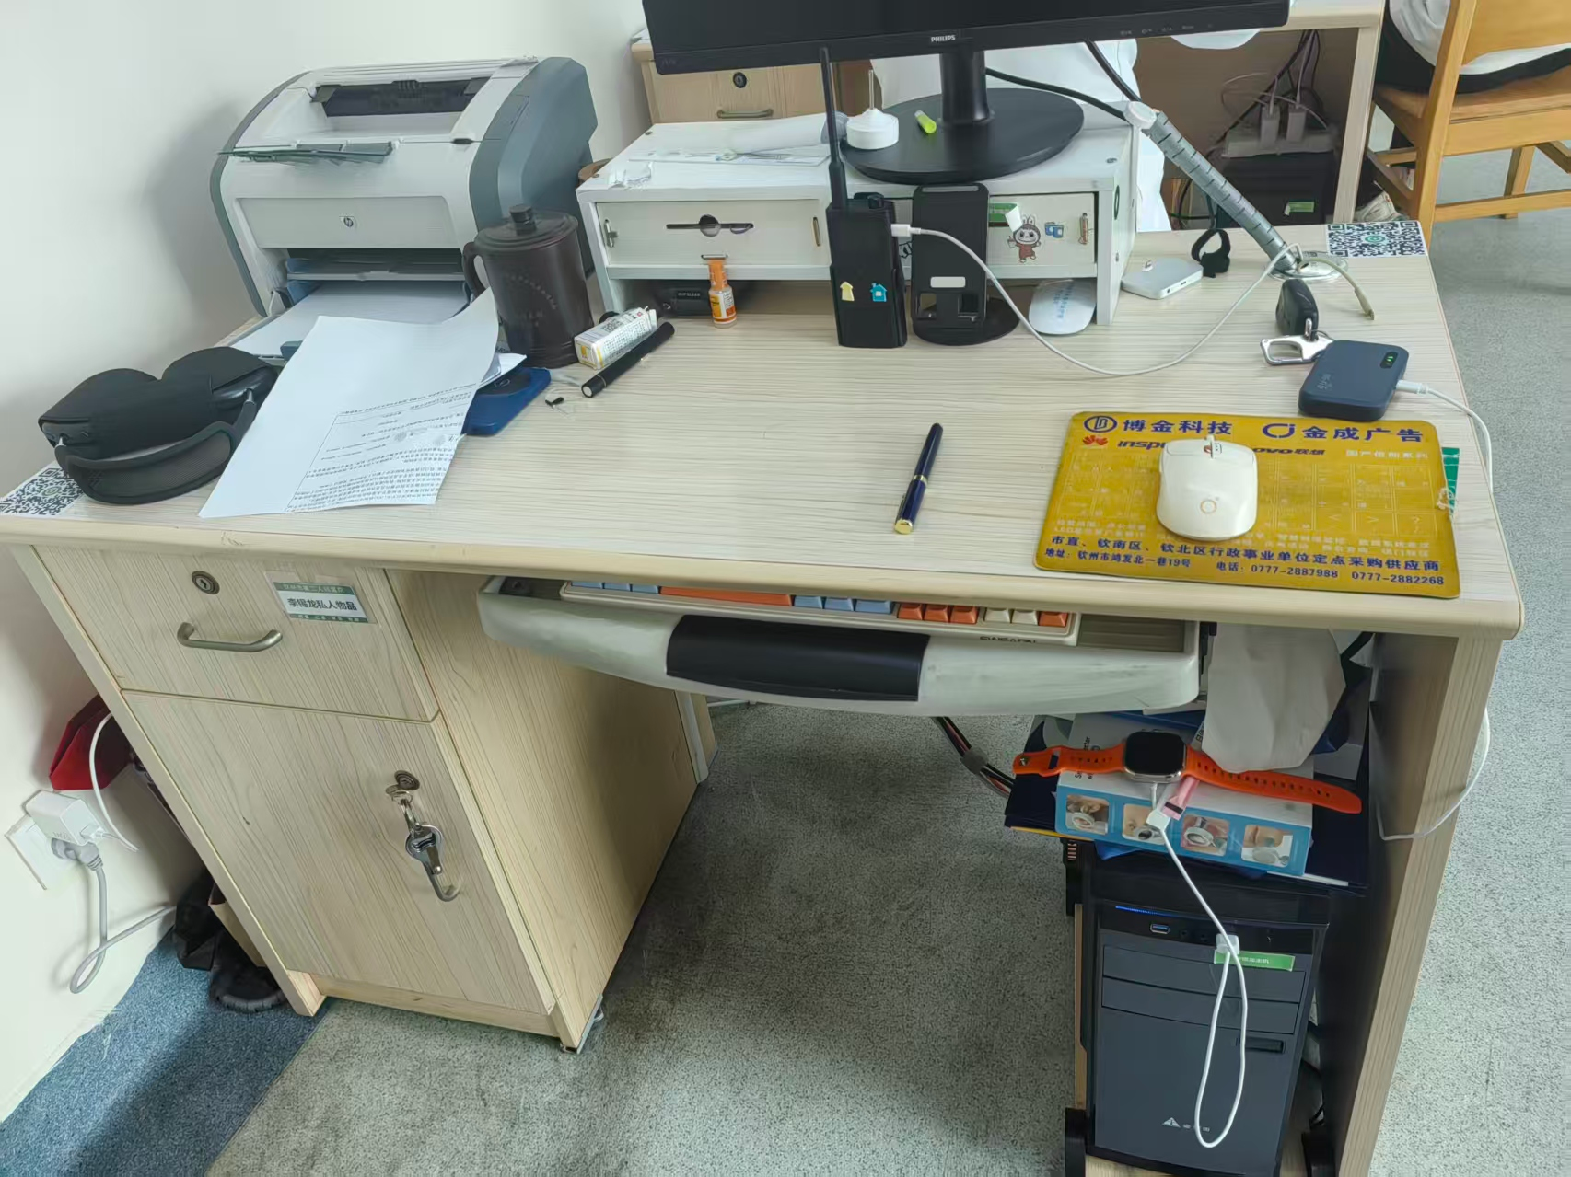
办公桌 | 1 | 张 | 500 | A05019900-其他家具 | 全部使用18mm生态多层板，下做二层抽屉，装锁。封边使用优质PVC封边条采用高温热熔胶水粘贴，使用全部五金配件为优质产品不易生锈、变型。 | 0.43*0.44*0.9 | 500
合计 |  |  |  |  |  |  | 2200
详细要求，款式，颜色需与科室相似。

